wink
Bug Report
ID | 1 | 2
Summary (тема) | Нет функции редактирования данных в профили пользователя | При смене ориентации экрана на альбомную приложение не переворачиватся
Pre conditions (предусловия) | 1. Телефон с ОС Android. 2. Подключение к интернету. 3. Установленное приложение Wink. 4. Действующая учетная запись Wink. | 1. Телефон с ОС Android. 2. Подключение к интернету. 3. Установленное приложение Wink. 4. Действующая учетная запись Wink.
Steps (шаги для воспроизведения) | 1. В меню телефона найти значок Wink. 2. Нажать на значок Wink. 3. Внизу на панелю меню нажать на "еще". 4. Нажать на "текущий профиль". | 1. В меню телефона найти значок Wink. 2. Нажать на значок Wink. 3. Включить на телефоне функцию "книжный экран" 4. Перевернуть телефон в альбомный режим.
Post conditions
Expected resault (ожидаемый результат) | Открылась страница профиля с возможностью редактирования. | Главная страница приложения перевернулась, согласно альбомной ориентации на телефоне.
Actual resault (полученный результат) | Открылся "родительский контроль" по возрастному ограничению. | Ничего не происходит, ориентация в приложении осталась книжной.
Severity (серьезность) | Major | Major
Priority (приоритет) | Mеdium | Mеdium
Assigned (на кого назначен) | Иванов А.А. | Петров В.В.
Date of creation (дата создания) | 2022-08-02 | 2022-08-03
Environment (окружение) | Windows 10, Google Chrome Версия 105.0.5195.102 | Windows 10, Google Chrome Версия 105.0.5195.102
Attachment (вложения) | 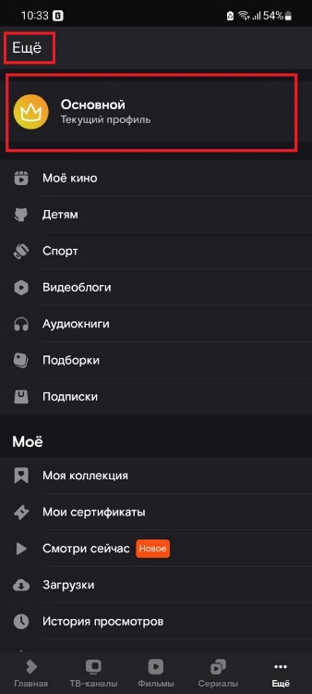 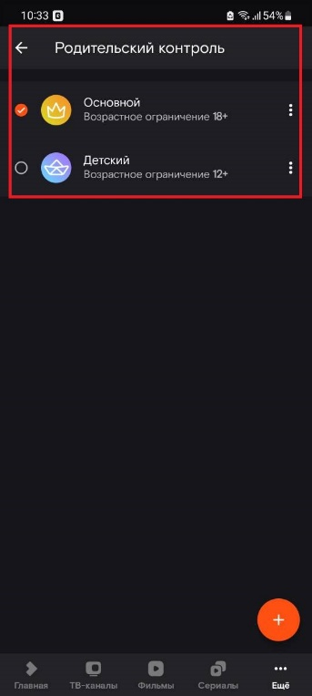 | 